塩竈市の一日
 | 塩竈市の一日・市民生活


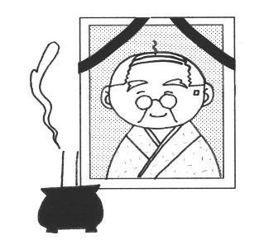
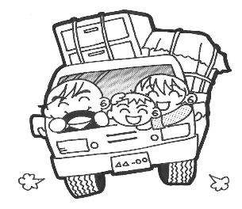
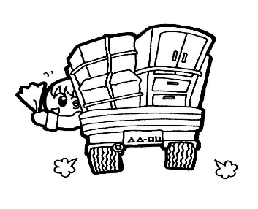

出生（令和3年） |  | 死亡（令和3年） | 転入（令和3年） | 転出（令和3年）
0.7人 |  | 2.0人 | 5.0人 | 5.0人


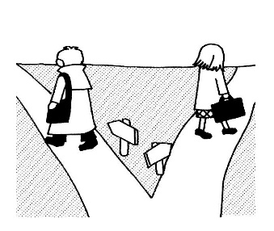
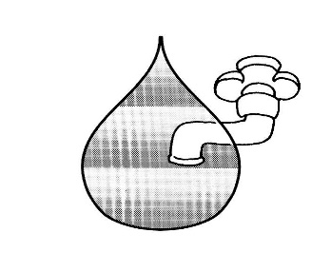


婚姻（令和3年） |  | 離婚（令和3年） | 水道（令和2年度末） | ごみ（令和2年度末）
0.5組（受理件数） |  | 0.2組（受理件数） | 19,906㎥（給水量） | 55.7ｔ（処理量）

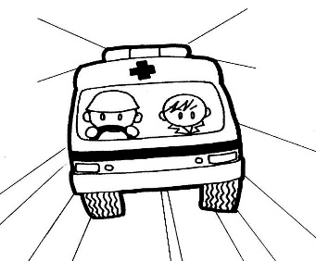
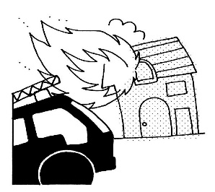

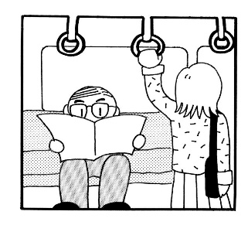

救急出場（令和3年） |  | 火災（令和3年） | 交通事故（令和3年） | ＪＲ（令和2年度）
9.0件 |  | 0.04件 | 0.2件 | 5,997人

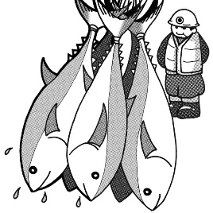

 |  |  |  | 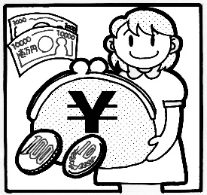

水揚量（令和3年） |  | 人口密度（令和3年末） | 世帯人員（令和3年末） | 予算（令和2年度決算）
36.7ｔ |  | 3050.9人/k㎡ | 2.2人（１世帯当たり） | 660,770円(１人当たり)

